大地图（单机）
大地图
 | 分布有城池点的大地图 |  |  | 尽量覆盖中国版图；找到地点古今对照；让玩家有足够的探索空间；高玩一统天下的可能性
 | 城池之间的有路径 |  |  | 【网络版】部队在两座城池间移动，要按照路径走；部队行进时是否要有时间
 | 进攻一个城池时，需要按照路径来走 |  |  | 类似一个势力范围，去扩展

选择出生点
 | 初次进入大地图时，可选择一个城池作为出生点
 | 出生点的收益高于其他城池的收益 |  |  | 出生点
 |  |  |  | 洛阳 |  | 长安
进攻/驻守
 | 可选择城池点进行进攻和驻守
 | 点击城池点，显示单位列表
 |  |  | 武威 |  | 北平
 | 多个城池点的武将不可复用，辅助可复用

城池及资源 |  |  |  | 火烧赤壁（战役点）
 | 占领城池后，该城池会有资源产出和储存
 | 资源会随着时间恢复

资源输送
 | 可在城池之间输送资源
 | 输送时需要消耗道具，并且输送过程中会有资源损失

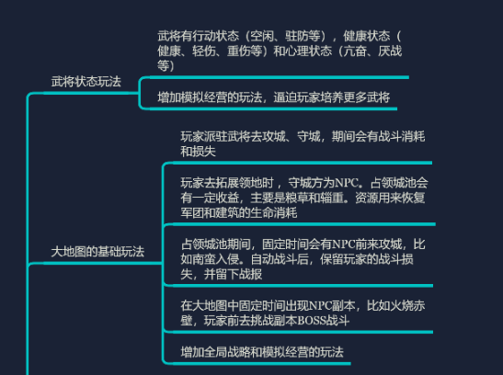
出征
 | 出征前需要进行编队操作
 | 玩家等级限制资源数量，资源数量限制武将
 | 出征时消耗主城资源

 | 进攻城池胜利，可选择驻守或者撤回
 | 进攻城池失败，自动撤回
 | 进攻副本，自动撤回

驻守
 | 驻守时，城池被攻击会产生损耗
 | 城池资源会自动补充损耗，资源不足时无法补充
 | 战斗失败，驻守武将自动撤回

NPC
 | 进攻或驻守时，会有与等级匹配的NPC与其战斗

战斗策略
 | 战斗时可选择策略
 | 死守 | 0%
 | 抵抗 | 25%
 |  | 50%
 | 保全 | 75%

 | 回合结束时，根据血量判定是否撤退

